Okná_dvere
Príloha č.1 - Cenová Ponuka/Technická špecifikácia ponúkaného tovaru

Názov zákazky: |  | Čiastočná výmena okien a dverí Strednej odbornej školy technickej vo Zvolene – Výzva č. 9 “
Logický celok tovaru: |  | Okná, vonkajšie dvere a súvisiace prvky
Miesto dodania: |  | Stredná odborná škola technická, J. Švermu 1588/1, 960 01 Zvolen

Identifikácia dodávateľa
Obchodné meno alebo názov uchádzača:
Sídlo alebo miesto podnikania uchádzača:
Platca DPH (áno/nie):
IČO:
Kontaktná osoba:
Telefón / Mobil:
E-mail:

 |  |  |  |  |  | doplní uchádzač
P.č. | Názov položky s rozmermi a uniestnením | Počet | Merná jednotka | Technické špecifikácie/prednastavené parametre objednávateľa | špecifikácia okna/dverí (pred realizáciou skutočne zamerať) | Plocha nových otvorových konštrukcií (m2) | Technické špecifikácie tovaru uchádzača | Jednotková cena [v EUR bez DPH] | Výška DPH pri sadzbe ...20....% [v EUR] | Jednotková cena [v EUR s DPH] | Celková cena za určený počet [v EUR bez DPH] | Celková cena za určený počet [v EUR s DPH]
Budova dielní
1 | okno Šířka x Výška: [mm]: 1200 x 1500 dielne | 4 | ks | rámový profil min. 6 komorový - min. 3-sklo - farba rámu biela/biela - stavebná hĺbka profilu min. 85mm - kovanie celoobvodové - bezpečnostná klučka - min. 2-dorazové tesnenie farba - čierna | 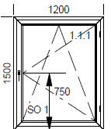 |  |  |  |  |  | 0.00 | 0.00
2 | okno Šířka x Výška: [mm]: 1200 x 1100 dielne | 1 | ks | rámový profil min. 6 komorový - min. 3-sklo - farba rámu biela/biela - stavebná hĺbka profilu min. 85mm - kovanie celoobvodové - bezpečnostná klučka - min. 2-dorazové tesnenie farba - čierna | 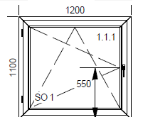 |  |  |  |  |  | 0.00 | 0.00
3 | okno Šířka x Výška: [mm]: 2800 x 2900, hore 3 - sklo číre, dole plná výplň - 48mm dielne | 1 | ks | rámový profil min. 6 komorový - min. 3-sklo - farba rámu biela/biela - stavebná hĺbka profilu min. 85mm - kovanie celoobvodové - bezpečnostná klučka - min. 2-dorazové tesnenie farba - čierna | 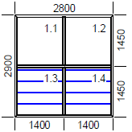 |  |  |  |  |  | 0.00 | 0.00
4 | okno Šířka x Výška: [mm]: 2400 x 1500 dielne | 10 | ks | rámový profil min. 6 komorový - min. 3-sklo - farba rámu biela/biela - stavebná hĺbka profilu min. 85mm - kovanie celoobvodové - bezpečnostná klučka - min. 2-dorazové tesnenie farba - čierna | 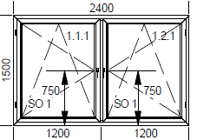 |  |  |  |  |  | 0.00 | 0.00
5 | okno Šířka x Výška: [mm]: 2000 x 400 dielne | 1 | ks | rámový profil min. 6 komorový - min. 3-sklo - farba rámu biela/biela - stavebná hĺbka profilu min. 85mm - kovanie celoobvodové - bezpečnostná klučka - min. 2-dorazové tesnenie farba - čierna |  |  |  |  |  |  | 0.00 | 0.00
6 | okno Šířka x Výška: [mm]: 2800 x 1000dielne | 1 | ks | rámový profil min. 6 komorový - min. 3-sklo - farba rámu biela/biela - stavebná hĺbka profilu min. 85mm - kovanie celoobvodové - bezpečnostná klučka - min. 2-dorazové tesnenie farba - čierna | 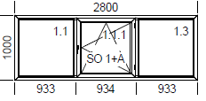 |  |  |  |  |  | 0.00 | 0.00
7 | okno Šířka x Výška: [mm]: 2800 x 2800 dielne | 8 | ks | rámový profil min. 6 komorový - min. 3-sklo - farba rámu biela/biela - stavebná hĺbka profilu min. 85mm - kovanie celoobvodové - bezpečnostná klučka - min. 2-dorazové tesnenie farba - čierna | 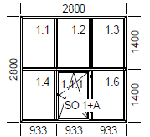 |  |  |  |  |  | 0.00 | 0.00
8 | okno Šířka x Výška: [mm]: 2800 x 2000 dielne | 19 | ks | rámový profil min. 6 komorový - min. 3-sklo - farba rámu biela/biela - stavebná hĺbka profilu min. 85mm - kovanie celoobvodové - bezpečnostná klučka - min. 2-dorazové tesnenie farba - čierna | 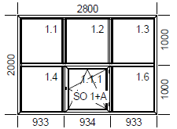 |  |  |  |  |  | 0.00 | 0.00
9 | okno Šířka x Výška: [mm]: 1200 x 2800 dielne | 4 | ks | rámový profil min. 6 komorový - min. 3-sklo - farba rámu biela/biela - stavebná hĺbka profilu min. 85mm - kovanie celoobvodové - bezpečnostná klučka - min. 2-dorazové tesnenie farba - čierna | 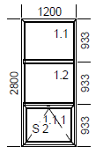 |  |  |  |  |  | 0.00 | 0.00
10 | okno Šířka x Výška: [mm]: 2800 x 2800 dielne | 7 | ks | rámový profil min. 6 komorový - min. 3-sklo - farba rámu biela/biela - stavebná hĺbka profilu min. 85mm - kovanie celoobvodové - bezpečnostná klučka - min. 2-dorazové tesnenie farba - čierna | 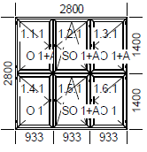 |  |  |  |  |  | 0.00 | 0.00
11 | okno Šířka x Výška: [mm]: 1150 x 2700 dielne | 1 | ks | rámový profil min. 6 komorový - min. 3-sklo - farba rámu biela/biela - stavebná hĺbka profilu min. 85mm - kovanie celoobvodové - bezpečnostná klučka - min. 2-dorazové tesnenie farba - čierna | 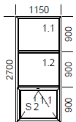 |  |  |  |  |  | 0.00 | 0.00
12 | okno Šířka x Výška: [mm]: 2800 x 1400 dielne | 1 | ks | rámový profil min. 6 komorový - min. 3-sklo - farba rámu biela/biela - stavebná hĺbka profilu min. 85mm - kovanie celoobvodové - bezpečnostná klučka - min. 2-dorazové tesnenie farba - čierna | 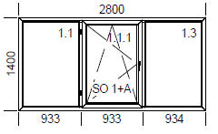 |  |  |  |  |  | 0.00 | 0.00
13 | okno Šířka x Výška: [mm]: 2600 x 800 dielne | 3 | ks | rámový profil min. 6 komorový - min. 3-sklo - farba rámu biela/biela - stavebná hĺbka profilu min. 85mm - kovanie celoobvodové - bezpečnostná klučka - min. 2-dorazové tesnenie farba - čierna | 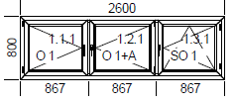 |  |  |  |  |  | 0.00 | 0.00
14 | demontáž pôvodných okien | 61 | ks |  |  |  |  |  |  |  | 0.00 | 0.00
15 | osadenie okien do otvorov | 61 | ks |  |  |  |  |  |  |  | 0.00 | 0.00
16 | murárske vyspravenie ostenia | 550 | m |  |  |  |  |  |  |  | 0.00 | 0.00
17 | odvoz a likvidácia odpadu | 1 | súb. |  |  |  |  |  |  |  | 0.00 | 0.00
18 | montáž a demontáž lešenia | 1 | súb. |  |  |  |  |  |  |  | 0.00 | 0.00
SPOLU cena za budovu dielní |  |  |  |  |  | 0 |  |  |  |  | 0.00 | 0.00
Budova telocvične
19 | okno Šířka x Výška: [mm]: 1300 x 3550 telocvičňa | 24 | ks | rámový profil min. 6 komorový - min. 3-sklo - farba rámu biela/biela - stavebná hĺbka profilu min. 85mm - kovanie celoobvodové - bezpečnostná klučka - min. 2-dorazové tesnenie farba - čierna |  |  |  |  |  |  | 0.00 | 0.00
20 | okno Šířka x Výška: [mm]: 650 x 750 telocvičňa | 12 | ks | rámový profil min. 6 komorový - min. 3-sklo - farba rámu biela/biela - stavebná hĺbka profilu min. 85mm - kovanie celoobvodové - bezpečnostná klučka - min. 2-dorazové tesnenie farba - čierna | 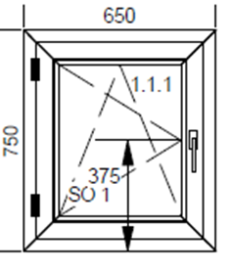 |  |  |  |  |  | 0.00 | 0.00
21 | okno Šířka x Výška: [mm]: 800 x 800 telocvičňa | 8 | ks | rámový profil min. 6 komorový - min. 3-sklo - farba rámu biela/biela - stavebná hĺbka profilu min. 85mm - kovanie celoobvodové - bezpečnostná klučka - min. 2-dorazové tesnenie farba - čierna | 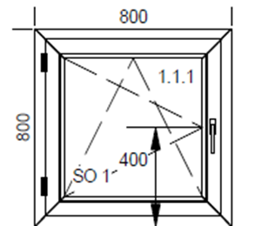 |  |  |  |  |  | 0.00 | 0.00
22 | okno Šířka x Výška: [mm]: 1300 x 1700 telocvičňa | 6 | ks | rámový profil min. 6 komorový - min. 3-sklo - farba rámu biela/biela - stavebná hĺbka profilu min. 85mm - kovanie celoobvodové - bezpečnostná klučka - min. 2-dorazové tesnenie farba - čierna | 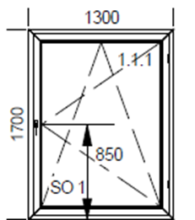 |  |  |  |  |  | 0.00 | 0.00
23 | okno Šířka x Výška: [mm]: 1300 x 2350 telocvičňa | 6 | ks | rámový profil min. 6 komorový - min. 3-sklo - farba rámu biela/biela - stavebná hĺbka profilu min. 85mm - kovanie celoobvodové - bezpečnostná klučka - min. 2-dorazové tesnenie farba - čierna | 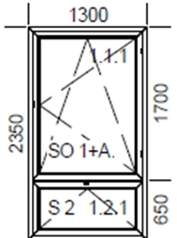 |  |  |  |  |  | 0.00 | 0.00
24 | demontáž pôvodných okien | 56 | ks |  |  |  |  |  |  |  | 0.00 | 0.00
25 | osadenie okien do otvorov | 56 | ks |  |  |  |  |  |  |  | 0.00 | 0.00
26 | murárske vyspravenie ostenia | 380 | m |  |  |  |  |  |  |  | 0.00 | 0.00
27 | odvoz a likvidácia odpadu | 1 | súb. |  |  |  |  |  |  |  | 0.00 | 0.00
28 | montáž a demontáž lešenia | 1 | súb. |  |  |  |  |  |  |  | 0.00 | 0.00
SPOLU cena za budovu telocvične |  |  |  |  |  | 0 |  |  |  |  | 0.00 | 0.00
SPOLU |  |  |  |  |  |  |  |  |  |  | 0.00 | 0.00
Neoddeliteľnou súčasťou splnenia požiadaviek : položky č.1 - 18 musia spĺňať v celom rozsahu požiadavku STN 730540-2/Z1+Z2

V .........................................., dňa ............................... |  |  |  |  | ................................................................

[uviesť miesto a dátum podpisu] |  |  |  |  | [uviesť titul, meno, priezvisko, funkcia, podpis, pečiatku oprávnenej osoby uchádzača]

Poznámka: - dátum musí byť aktuálny vo vzťahu ku dňu uplynutia lehoty na predkladanie ponúk; - uchádzač zaokrúhli svoje návrhy v zmysle matematických pravidiel na 2 desatinné miesta;

